组长绩效新
吴越、熊银华 |  |  |  |  |  |  | 吴越
分组 | 姓名 | 业绩 | 业绩总和 | 系数 | 组长 | 组长绩效 | 分组 | 姓名 | 业绩 | 业绩总和 | 系数 | 组长绩效
58组 | 付首诚 | 1072.1 | 664067.76 | 1% | 吴越 | 3320.34 | 桔多多 | 谯智霖 | 58525.17 | 114730.94 | 1% | 1147.31
 | 蒋易 | 128271.86 |  |  |  |  |  | 吴越 | 56205.77
 | 黎丽 | 72583.78
 | 李瑶 | 159594.75
 | 盛毅 | 4143.68 |  |  | 熊银华 | 3320.34
 | 王太 | 69403.02
 | 熊银华 | 113189.9 |  |  |  |  | 刘兴中
 | 徐婷 | 2644.85 |  |  |  |  | 分组 | 姓名 | 业绩 | 业绩总和 | 业绩平均值 | 系数 | 达成系数 | 组长绩效
 | 杨治华 | 113163.82 |  |  |  |  | VIVO | 杨檬紫一 | 99540.69 | 331797.11 | 110599.04 | 1.8% | 1.1 | 6569.58
 |  |  |  |  |  |  |  | 华凤 | 121907.03
 |  |  |  |  |  |  |  | 陈亮 | 110349.39

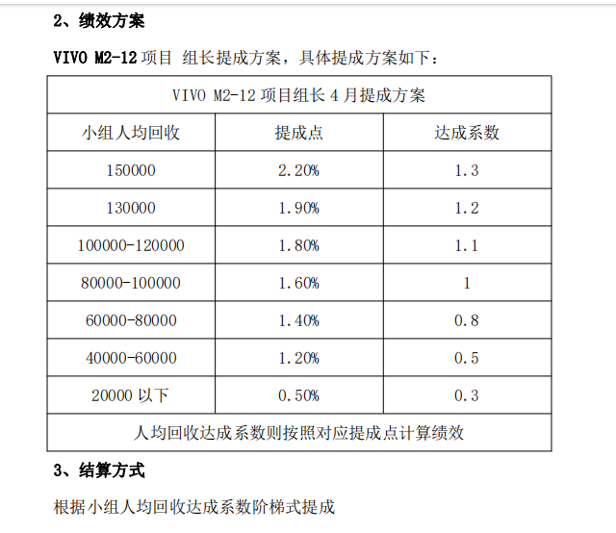
苏淼
分组 | 姓名 | 业绩 | 业绩总和 | 系数 | 组长绩效
召集令 | 苏淼 | 80046.81 | 347856.96 | 1% | 3478.57
 | 何肖 | 75505.68
 | 刘兴中 | 95564.98
 | 杨健中 | 42320.37
 | 吴世俊 | 50632.59
 | 谯智霖 | 3786.53

大小月
桔多多 |  |  |  |  |  | VIVO |  |  |  | 杨檬紫一 | 回收 | 提点 | 应发绩效 | 系数 | 实发绩效
姓名 | 回收 | 提成 | 激励 | 实发绩效 |  | 姓名 | 回收 | 激励 | 实发绩效 | M2 | 27865.44 | 3.50% | 975.29 | 0.00 | 975.29
谯智霖 | 58525.17 | 10% | / | 5852.52 |  | 杨檬紫一 | 99540.69 | / | 8577.93 | M4 | 3460.61 | 5.50% | 190.33 | 0.00 | 190.33
吴越 | 56205.77 | 10% | / | 5620.58 |  | 华凤 | 121907.03 | / | 6784.11 | M6 | 4565.2 | 9.00% | 410.87 | 0.00 | 410.87
合计 | 114730.94 |  | 0 | 11473.09 |  | 陈亮 | 110349.39 | / | 6442.96 | M7-12 | 63649.44 | 11.00% | 7001.44 | 0.00 | 7001.44
 |  |  |  |  |  | 合计 | 331797.11 |  | 21805.00 | 合计 | 99540.69 |  | 8577.93 |  | 8577.93

 |  |  |  |  |  |  |  |  |  | 华凤 | 回收 | 提点 | 应发绩效 | 系数 | 实发绩效
 |  |  |  |  |  |  |  |  |  | M2 | 34671.41 | 3.50% | 1213.50 | 0.00 | 1213.50
 |  |  |  |  |  |  |  |  |  | M3 | 37468.21 | 5.50% | 2060.75 | 0.00 | 2060.75
58 |  |  |  |  | 召集令 |  |  |  |  | M4 | 24579.82 | 5.50% | 1351.89 | 0.00 | 1351.89
姓名 | 回收 | 提成 | 激励 | 实发绩效 | 姓名 | 回收 | 提成 | 激励 | 实发绩效 | M5 | 17495.22 | 8.00% | 1399.62 | 0.00 | 1399.62
付首诚 | 1072.1 | 3% | 0 | 32.16 | 苏淼 | 80046.81 | 10% | 300 | 8304.68 | M6 | 4390.29 | 9.00% | 395.13 | 0.00 | 395.13
蒋易 | 127823.32 | 7% | 1000 | 9947.63 | 何肖 | 75505.68 | 10% | 0 | 7550.57 | M7-12 | 3302.08 | 11.00% | 363.23 | 0.00 | 363.23
黎丽 | 72583.78 | 5% | 0 | 3629.19 | 刘兴中 | 95564.98 | 10% | 300 | 9856.50 | 合计 | 121907.03 |  | 6784.11 |  | 6784.11
李瑶 | 158831.3 | 9% | 1500 | 15794.82 | 杨健中 | 42320.37 | 10% | 0 | 4232.04
盛毅 | 4143.68 | 3% | 0 | / | 吴世俊 | 50632.59 | 10% | 0 | 5063.26 | 陈亮 | 回收 | 提点 | 应发绩效 | 系数 | 实发绩效
王太 | 69403.02 | 5% | 0 | 3470.15 | 谯智霖 | 3786.53 | 10% | 0 | 378.65 | M2 | 42551.95 | 3.50% | 1489.32 | 0.00 | 1489.32
熊银华 | 112384.29 | 6% | 600 | 7343.06 | 合计 | 347856.96 |  | 600 | 35385.70 | M3 | 12679.96 | 5.50% | 697.40 | 0.00 | 697.40
徐婷 | 2644.85 | 3% | 0 | 79.35 |  |  |  |  |  | M4 | 18079.34 | 5.50% | 994.36 | 0.00 | 994.36
杨治华 | 112420.91 | 6% | 600 | 7345.25 |  |  |  |  |  | M5 | 17999.7 | 8.00% | 1439.98 | 0.00 | 1439.98
合计 | 661307.25 |  | 3700 | 47641.61 |  |  |  |  |  | M6 | 13616.18 | 9.00% | 1225.46 | 0.00 | 1225.46
 |  |  |  |  |  |  |  |  |  | M7-12 | 5422.26 | 11.00% | 596.45 | 0.00 | 596.45
 |  |  |  |  |  |  |  |  |  | 合计 | 110349.39 |  | 6442.96 |  | 6442.96
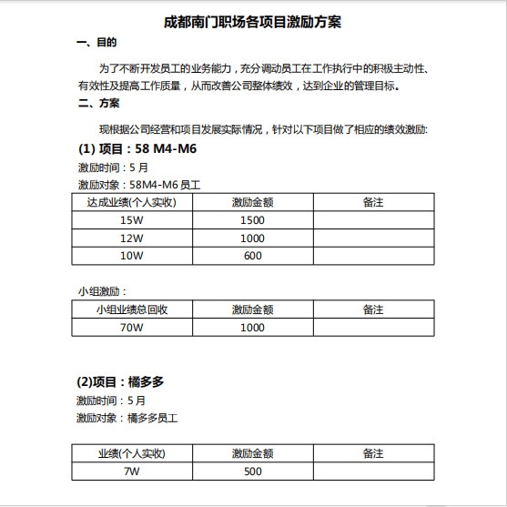 |  |  |  | 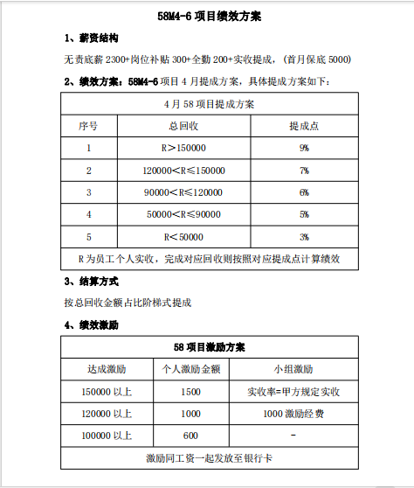 |  | 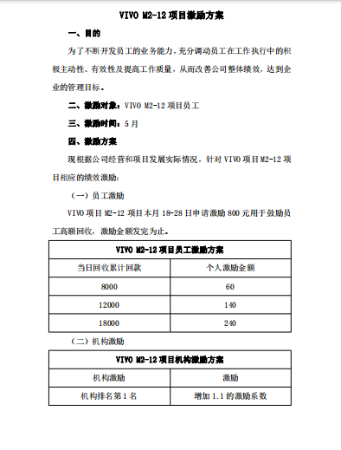 |  |  | 